预算单
会务服务报价表（德比荷8晚10天）
具体见word行程安排 | 询价人/联系方式 | 刘丹 |  | 报价有效期 | 2018.7.27
 | 国内出发地: | 北京 |  | 目的地: | 德国
 | 行程时间(天数): | 10天 |  | 参团人数: | 7人
 | 会议时间(天数): | 8月27日--9月5日 |  | 是否可安排购物: | 无 |  | 施泰根博阁酒店集团针对中国游客推出了一项特别的服务，即施泰根博阁及城际品牌下的26家酒店将推出为满足中国客人需求而特别定制的新“中国精选”计划，具体表现为：在接待柜台收到中文欢迎卡片，在房间观看中文电视频道，提供精选挑选的食物及饮料，并且支持“银联”卡支付。
 | 航班安排：去程 8.27 |  | LH721 10:30--15:00
 | 航班安排：回程 9.4 |  | LH722 19:15--10:35+1
 | 备注： |  | 汉莎是星空联盟，可以积分
 | 其他需求：
 | 其他描述: |  |  |  |  |  | 酒店集团微博：https://weibo.com/steigenbergerhotels?refer_flag=1005050010_
旅行社名称： | 中国康辉旅行社集团有限责任公司 |  | 报价时间： | 2018.7.25
报价人： | 赵峰 |  | 联系电话： | 13511070014
酒店费用
名称 | 数量 | 单价(人民币） | 次数 | 总价 | 备注 （房间预定后，无法更改取消） | 参考网址
境外酒店 | 酒店推荐理由：
法兰克福 Hilton Frankfurt City Centre | 3 | ¥2,000.00 | 1 | ¥6,000.00 | 双人间（含早，含税）8.27，1晚 |  | 推荐：
 | 1 | ¥2,700.00 | 1 | ¥2,700.00 | 行政单人间（含早，含税）8.27，1晚 | https://www.booking.com/hotel/de/hilton-frankfurt.zh-cn.html?aid=350763&label=brandzone-index1&sid=0355cd552879d5afa542d493dcd14121&checkin=2018-08-27&checkout=2018-08-28&ucfs=1&srpvid=e325129fa69700ba&srepoch=1532486337&highlighted_blocks=6401117_94282984_2_1_0&all_sr_blocks=6401117_94282984_2_1_0&room1=A,A&hpos=1&hapos=1&dest_type=city&dest_id=-1771148&srfid=48f37bc9c9b4078d5dc434c187c887e4d4506353X1&from=searchresults;highlight_room= | 科隆：施泰根博阁酒店
科隆：Althoff Grandhotel Schloss Bensberg | 3 | ¥1,850.00 | 1 | ¥5,550.00 | 豪华双人间（含早，含税）8.28 1晚 |  | 加大高级间： (28m²）1600元
 | 1 | ¥2,050.00 | 1 | ¥2,050.00 | 超豪华单人间（含早，含税）8.28 1晚 | https://www.booking.com/hotel/de/grandhotel-schloss-bensberg.zh-cn.html?aid=350763&label=brandzone-index1&sid=0355cd552879d5afa542d493dcd14121&all_sr_blocks=6314919_91460336_0_42_0&checkin=2018-08-28&checkout=2018-08-29&dest_id=-1746251&dest_type=city&group_adults=2&group_children=0&hapos=1&highlighted_blocks=6314919_91460336_0_42_0&hpos=1&lang=zh-cn&no_rooms=1&room1=A%2CA&sb_price_type=total&soz=1&srepoch=1532656674&srfid=286faa202ef9acfd64437d90119eaa7414cc8606X1&srpvid=e8b60dd06d050017&type=total&ucfs=1&lang_click=top;cdl=en-gb;lang_changed=1 | 精致套间：（60㎡ ）3700元
阿姆斯特丹：NH Amsterdam Grand Hotel Krasnapolsky | 3 | ¥2,350.00 | 2 | ¥14,100.00 | 高级双人间（含早，含税）8.29-8.31，2晚
 | 1 | ¥3,500.00 | 2 | ¥7,000.00 | 顶级单人间（含早，含税）8.29-8.31，2晚 | https://www.booking.com/hotel/nl/nhghkrasnapolsky.zh-cn.html?aid=350763;label=brandzone-index1;sid=0355cd552879d5afa542d493dcd14121;all_sr_blocks=1034067_95128467_0_0_0;checkin=2018-08-29;checkout=2018-08-31;dest_id=-2140479;dest_type=city;dist=0;group_adults=2;group_children=0;hapos=1;highlighted_blocks=1034067_95128467_0_0_0;hpos=1;no_rooms=1;room1=A%2CA;sb_price_type=total;srepoch=1532485778;srfid=64d3f139a891ed74f19d3c75fc2c37a25800d27fX1;srpvid=16e111880b850057;type=total;ucfs=1& | 布鲁塞尔：施泰根贝格尔维尔特切尔酒店
布鲁塞尔：Steigenberger Wiltcher's | 3 | ¥1,870.00 | 1 | ¥5,610.00 | 高级双人间（含早，含税）8.31，1晚 |  | 高级标间： (45m²）1870元
 | 1 | ¥2,080.00 | 1 | ¥2,080.00 | 豪华单人间（含早，含税）8.31，1晚 | https://www.booking.com/hotel/be/steigenberger-grandhotel.zh-cn.html?aid=350763;label=brandzone-index1;sid=0355cd552879d5afa542d493dcd14121;all_sr_blocks=45623703_96320697_0_42_0;checkin=2018-08-31;checkout=2018-09-01;dest_id=-1955538;dest_type=city;dist=0;group_adults=2;hapos=1;highlighted_blocks=45623703_96320697_0_42_0;hpos=1;room1=A%2CA;sb_price_type=total;srepoch=1532487841;srfid=10e47daf1f6a51ac23b28d75f6e8f1db0409508bX1;srpvid=18f9158f9b0d013f;type=total;ucfs=1& | 精致套间：（75㎡ ）2900元
海德堡：Leonardo Hotel Heidelberg City Center | 3 | ¥1,500.00 | 1 | ¥4,500.00 | 高级双人间（含早，含税）9.1，1晚
 | 1 | ¥1,500.00 | 1 | ¥1,500.00 | 高级单人间（含早，含税）9.1，1晚 | https://www.booking.com/hotel/de/nhheidelberg.zh-https://www.booking.com/hotel/de/nhheidelberg.zh-cn.html?aid=350763&label=brandzone-https://www.booking.com/hotel/de/leonardo-heidelberg.zh-cn.html?aid=350763;label=brandzone-index1;sid=0355cd552879d5afa542d493dcd14121;all_sr_blocks=7188907_91461367_0_2_0;checkin=2018-09-01;checkout=2018-09-02;dest_id=-1788826;dest_type=city;dist=0;group_adults=2;hapos=7;highlighted_blocks=7188907_91461367_0_2_0;hpos=7;room1=A%2CA;sb_price_type=total;srepoch=1532485960;srfid=f24cd2ab3ad388e4051eb67ae5dfc31e724229fbX7;srpvid=d81611e3e7970150;type=total;ucfs=1& | 慕尼黑:施泰根博阁酒店
慕尼黑:Steigenberger Hotel München | 3 | ¥1,650.00 | 2 | ¥9,900.00 | 高级双人间（含早，含税）9.2-9.4，2晚 |  | 高级标间： (26m²）1650元
 | 1 | ¥1,950.00 | 2 | ¥3,900.00 | 豪华单人间（含早，含税）9.2-9.4，2晚 | https://www.booking.com/hotel/de/steigenberger-munchen.zh-cn.html?aid=350763;label=brandzone-index1;sid=0355cd552879d5afa542d493dcd14121;all_sr_blocks=268863501_105962137_0_2_0;checkin=2018-09-02;checkout=2018-09-03;dest_id=-1829149;dest_type=city;dist=0;group_adults=2;hapos=1;highlighted_blocks=268863501_105962137_0_2_0;hpos=1;room1=A%2CA;sb_price_type=total;srepoch=1532487446;srfid=a83b0baee3ef7bcaaa99adeea065ce32e08a9ab3X1;srpvid=241c14ca2d380034;type=total;ucfs=1& | 豪华单间间： (70m²）3300元
酒店费用合计 |  |  |  | ¥64,890.00
团队项目
名称 | 数量 | 单价（人民币） | 次数 | 总价 | 备注
交通费用
当地用车 每天工作10小时,超时按700元/小时计 | 1 | ¥4,600.00 | 9 | ¥41,400.00 | 全程15座以上豪华巴士用车（包含停车、空驶）
 | 1 | ¥120.00 | 17 | ¥2,040.00 | 司机餐补（暂按17餐计算）
 | 1 | ¥800.00 | 7 | ¥5,600.00 | 司机住宿费
 | 7 | ¥50.00 | 9 | ¥3,150.00 | 司机小费
门票费用
当地门票 | 7 | ¥120.00 | 1 | ¥840.00 | 宝马博物馆
 | 7 | ¥190.00 | 1 | ¥1,330.00 | 新天鹅堡-含马车
 | 7 | ¥100.00 | 1 | ¥700.00 | 高天鹅堡
 | 7 | ¥100.00 | 1 | ¥700.00 | 海德堡城堡
 | 7 | ¥150.00 | 1 | ¥1,050.00 | 荷兰国家博物馆
 | 7 | ￥130.00 | 1 | ¥910.00 | 运河游船
 | 7 | ￥150.00 | 1 | ¥1,050.00 | 梵高博物馆
导游费用
当地导游 10小时工作，超时500/小时 | 1 | ¥1,200.00 | 9 | ¥10,800.00 | 10小时工作，超时500/小时
 | 1 | ¥120.00 | 17 | ¥2,040.00 | 导游餐补（暂按17餐计算）
 | 1 | ¥800.00 | 7 | ¥5,600.00 | 导游住宿费
 | 7 | ¥50.00 | 9 | ¥3,150.00 | 导游小费
旅游项目共计 |  |  |  | ¥80,360.00
其他项目
名称 | 数量 | 单价（人民币） | 次数 | 总价 | 备注
出团物料包 | 7 | ¥0.00 | 0 | ¥0.00 | 旅行三宝，插头赠送
签证费 | 6 | ¥1,000.00 | 1 | ¥6,000.00 | 未包含陈总
保险 | 7 | ¥100.00 | 1 | ¥700.00
矿泉水 | 7 | ¥5.00 | 0 | ¥0.00 | 每人1天2瓶，赠送
其他项目共计 |  |  |  | ¥6,700.00
地接费用合计 |  |  |  | ¥151,950.00
服务费（8%） |  | 8% |  | ¥12,156.00
国际段机票费用（经济舱） | 6 | ￥7,461.00 | 1 | ￥44,766.00 | 北京-法兰
国际段机票费用（公务舱） | 1 | ￥28,608.00 | 1 | ￥28,608.00 | 慕尼黑-北京
机票总计 |  |  |  | ¥73,374.00
总费用（包含机票） |  |  |  | ¥237,480.00 | 7人计算
人均费用（包含机票） |  |  |  | ¥33,925.71 | 7人计算

 | 参考导游 |  |  |  | 15-20座车辆（行李舱在后）

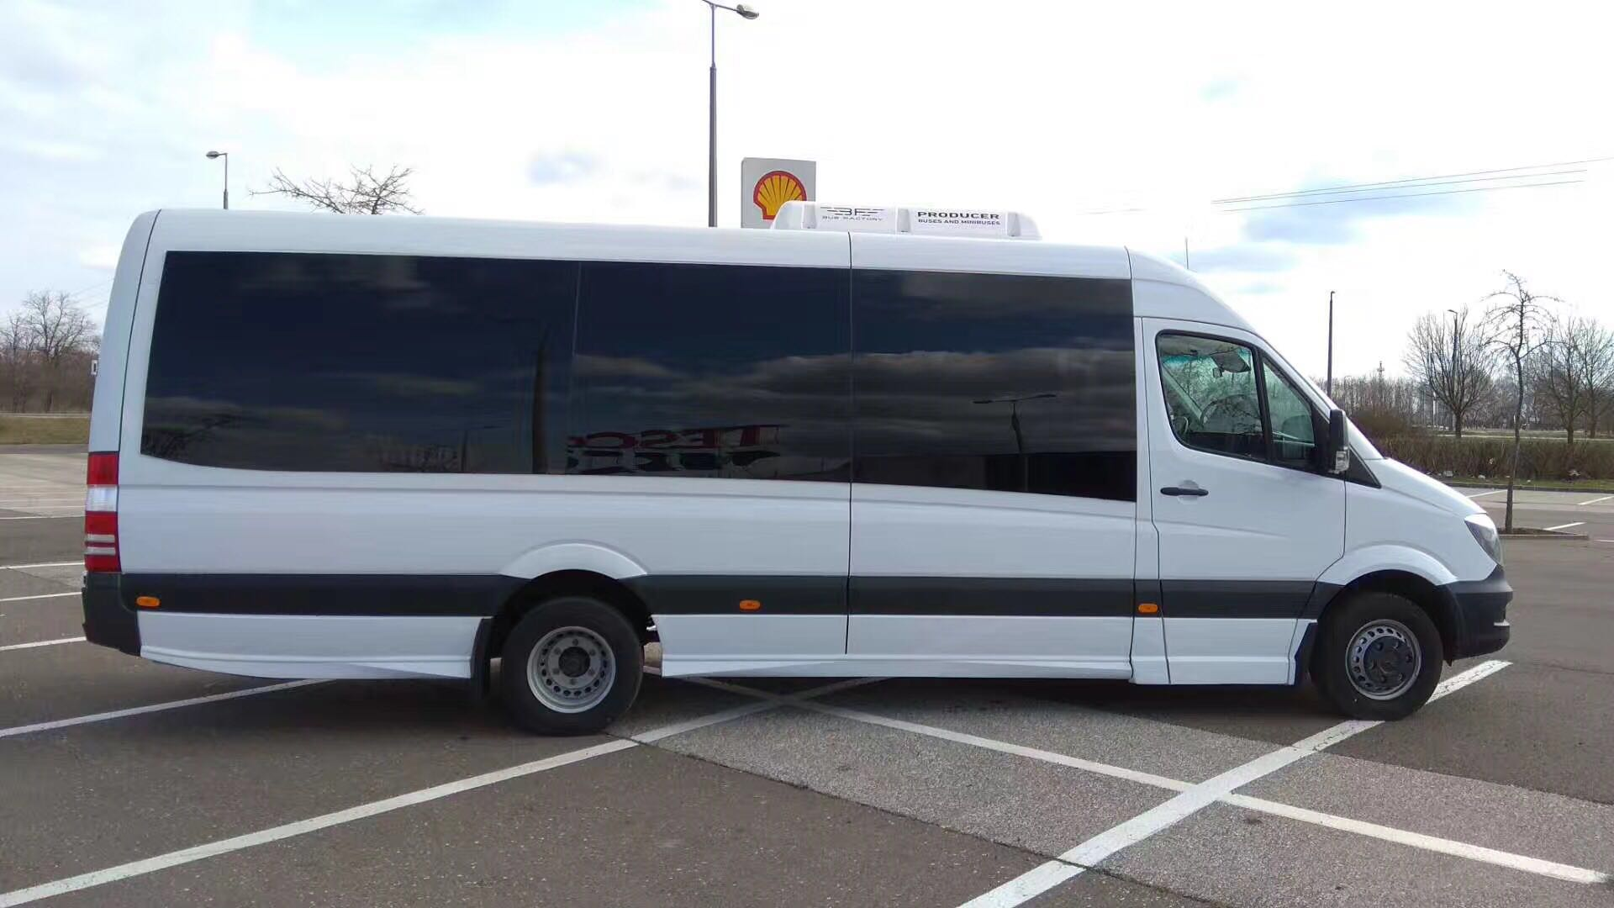
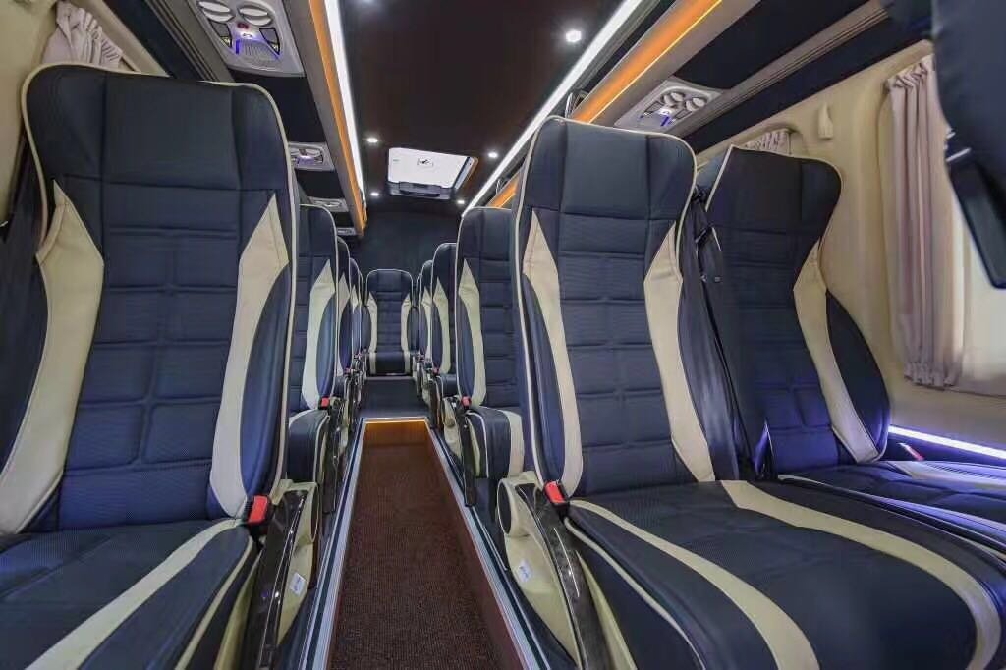
 | 德国导游全程陪同

